画面部品情報（番組登録画面（ProgramToroku)
Java課題(2023下期） |  |  | 画面ID | 画面名 |  |  |  | 作成日 | 作成者 | 更新日 | 更新者
 |  |  | ProgramToroku | 番組登録画面 |  |  |  | 2023-09-24 | DF福田

 | 1.【画面イメージ】

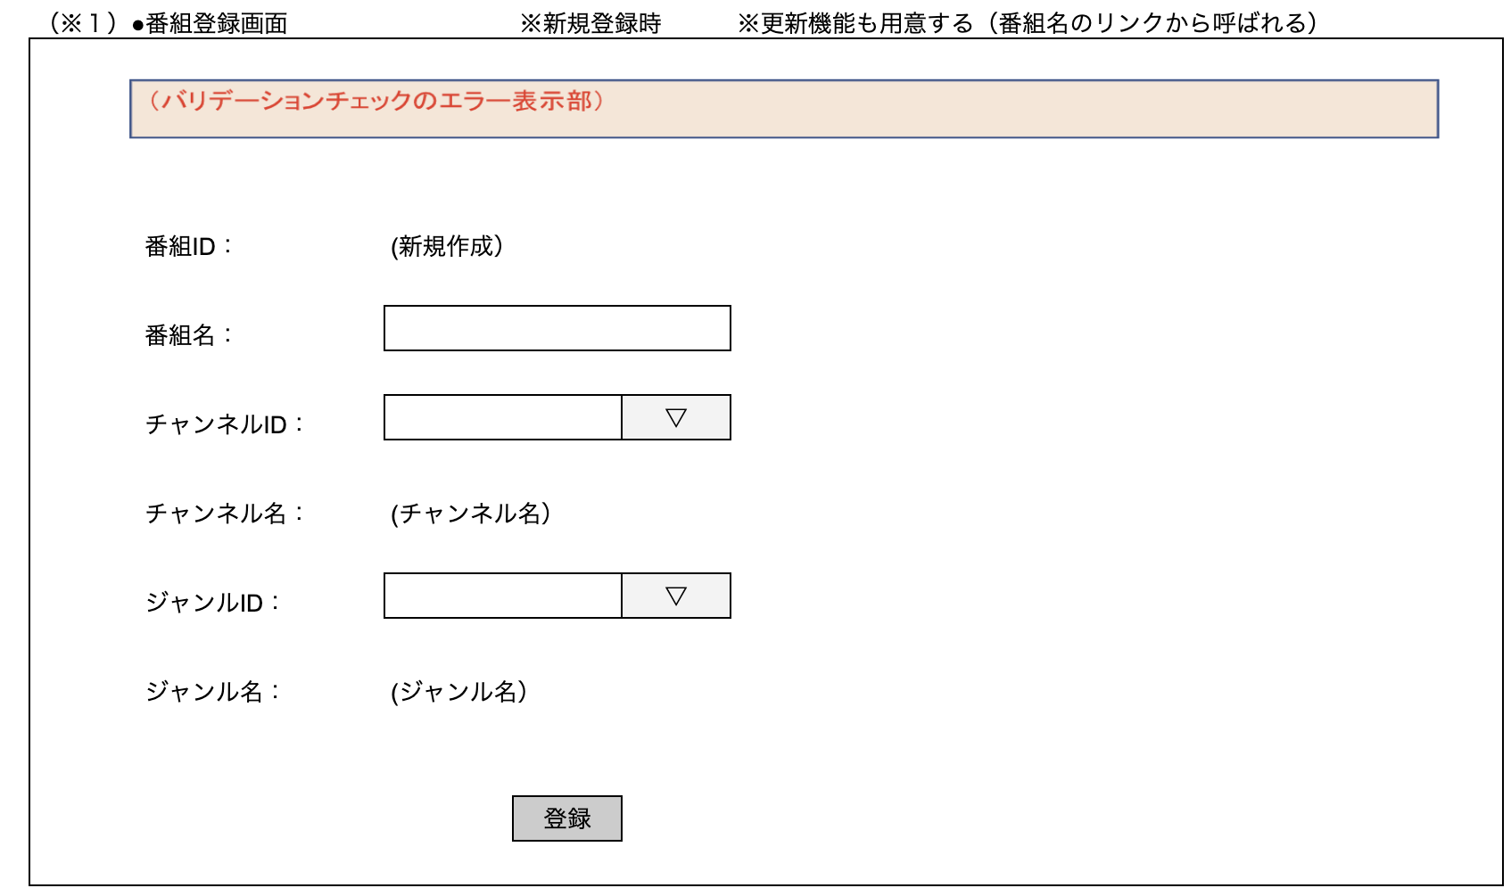

 | 2.【機能概要】
 | ・番組情報を登録・更新する画面。 ・登録時は図のように、番組IDを自動採番にして、他情報も入力して登録させる。 ・更新時は前画面から渡された番組IDを元に、登録されたテーブル「番組マスタ（M_PROGRAM）」の内容から取得して、画面へ設定する。

 | 3.【前の画面より受け取ったパラメータ】
 | パラメータ名 | データ型 | 桁数
 | 番組ID | 文字列 | ８桁

 | 3.【イベント情報】
 | イベント名 | 処理概要
 | 初期表示時 | 新規登録時、更新時で表示内容を切り分ける。詳細は【フォーム情報】参照。
 | チャンネルIDのドロップダウンの内容を変更時 | チャンネルIDをドロップダウンに一覧で表示する。内容変更時に、チャンネルIDに紐づく、チャンネル名の内容を、チャンネル名の枠に内容をラベルで表示する。
 | ジャンルIDのドロップダウンの内容を変更時 | ジャンルIDをドロップダウンに一覧で表示する。内容変更時に、ジャンルIDに紐づく、ジャンル名の内容を、ジャンル名の枠に内容をラベルで表示する。
 | 登録ボタンクリック時 | クリック時に、画面の内容をテーブル「番組マスタ」へ新規登録処理を行う。登録後はメインメニューへ遷移する。
 | 更新ボタンクリック時 | クリック時に、画面の内容をテーブル「番組マスタ」へ更新処理を行う。更新後はメインメニューへ遷移する。

 | 4.【フォーム情報】 |  |  |  | 5.【DB情報】
 | （バリデーションチェックのエラー表示部） |  |  |  | （バリデーションチェックのエラー表示部）
 | 項目名 | 部品 | 備考 |  | 取得元テーブル | 取得列 | データ型 | 桁数 | 備考
 | バリデーションチェックエラー結果 | lable | エラーが発生した場合に、表示させる領域とする。 （バリデーション、サーバーエラーなど）

 | （番組情報） |  |  |  | （番組情報） | ※初期表示時 |  |  |  |  | （番組情報） | ※登録・更新時
 | 項目名 | 部品 | 備考 |  | 取得元テーブル | 取得列 | データ型 | 桁数 | 備考 |  | 取得元テーブル | 取得列 | データ型 | 桁数 | 備考
 | 番組ID | lable | 新規登録時は、「（新規登録）」を設定。 更新時は、パラメータ.番組IDを表示する。 |  |  |  |  |  |  |  | 番組マスタ | 番組ID | 文字列 | ８桁 | 新規登録時は、最新のID＋１、更新時は、パラメータのものを使用する。
 | 番組名 | text | 新規登録時は、空白を設定。 更新時はパラメータ.番組IDより、番組名を表示する。 |  | 番組マスタ | 番組名 | 文字列 | ３０桁 | パラメータ.番組IDをキーとして、番組マスタより番組名を表示する。 |  | 番組マスタ | 番組名 | 文字列 | ３０桁 | 画面.番組名の内容をパラメータとする。
 | チャンネルID | プルダウン | M_KBN_GENREより、GENRE_ID=3で絞った際の列「JUNJYO」＝ 番組マスタ.「チャンネルID」で紐づく、列「チャンネル局ID」をドロップダウンで表示。 新規登録時は先頭の空白を設定、更新時は番組マスタ.チャンネルIDの内容と一致する内容を選択させる。 |  | 区分ジャンルマスタ 区分ジャンルマスタ 番組マスタ 番組マスタ | ジャンルID（＝３） 順序 チャンネルID チャンネル局ID | 数値 数値 数値 数値 | １桁 １桁 １桁 １桁 | ドロップダウンに、ジャンルID（＝３）で取得できた、 順序＝ 番組マスタ.「チャンネルID」で紐づく、列「チャンネル局ID」の内容を表示させるために、データを取得する。 |  | 番組マスタ | チャンネルID | 数値 | １桁 | 画面.チャンネルIDの内容をパラメータとする。
 | チャンネル名 | lable | 新規登録時は、空白を設定。 チャンネルIDが選択されている場合、チャンネルIDを参照後にJUNJYOに紐づく、ジャンルの内容を自動設定 |  | 区分ジャンルマスタ | ジャンル | 文字列 | ３０桁 | 区分ジャンルマスタ.順序とチャンネルIDに紐づく、区分ジャンルマスタ.ジャンルを取得する。
 | ジャンルID | プルダウン | M_KBN_GENREより、GENRE_ID=1で絞った際の列「JUNJYO」の内容をドロップダウンで表示。 新規登録時は先頭の空白を設定、更新時は番組マスタ.ジャンルIDの内容と一致する内容を選択させる。 |  | 区分ジャンルマスタ | ジャンルID（＝1） 順序 | 数値 数値 | １桁 １桁 | ドロップダウンに、ジャンルID（＝１）で取得できた、 順序の内容を表示させるためにデータを取得する。 |  | 番組マスタ | ジャンルID | 数値 | １桁 | 画面.ジャンルIDの内容をパラメータとする。
 | ジャンル名 | lable | 新規登録時は、空白を設定。 ジャンルIDが選択されている場合、ジャンルIDを参照後にJUNJYOに紐づく、ジャンルを自動設定 |  | 区分ジャンルマスタ | ジャンル | 文字列 | ３０桁 | 区分ジャンルマスタ.順序とジャンルIDに紐づく、区分ジャンルマスタ.ジャンルを取得する。
 | 登録ボタン | ボタン | 番組IDが、「（新規登録）」の場合は、新規登録モードのため、当ボタンが表示される。 クリック時に、画面の内容をテーブル「番組マスタ」へ新規登録処理を行う。
 | 更新ボタン | ボタン | 番組IDが、IDで表示されている場合は、更新モードのため、当ボタンが表示される。 クリック時に、画面の内容をテーブル「番組マスタ」へ更新処理を行う。

ビジネスルール
Java課題(2023下期） |  |  | 画面ID | 画面名 | 作成日 | 作成者 | 更新日 | 更新者
 |  |  | ProgramToroku | 番組登録画面 | 2023-09-24 | DF福田

 | 1. 処理一覧
 | No | イベント名 | 処理概要
 | 1 | 初期表示時 | 新規登録時、更新時で表示内容を切り分ける。詳細は【フォーム情報】参照。
 | 2 | チャンネルIDのドロップダウンの内容を変更時 | チャンネルIDをドロップダウンに一覧で表示する。選択時に、チャンネルIDに紐づく、チャンネル名の内容を、チャンネル名の枠に内容をラベルで表示する。
 | 3 | ジャンルIDのドロップダウンの内容を変更時 | ジャンルIDをドロップダウンに一覧で表示する。選択時に、ジャンルIDに紐づく、ジャンル名の内容を、ジャンル名の枠に内容をラベルで表示する。
 | 4 | 登録ボタンクリック時 | クリック時に、画面の内容をテーブル「番組マスタ」へ新規登録処理を行う。
 | 5 | 更新ボタンクリック時 | クリック時に、画面の内容をテーブル「番組マスタ」へ更新処理を行う。

 | 2. 処理詳細

 | 2.1 初期表示時
 | 2-1-1. パラメータ.番組ID ≠「00000000」の場合は「更新モード」、パラメータ.番組ID ＝「00000000」の場合は「新規登録モード」として表示をさせる。

 | 2-1-2. チャンネル情報を設定するために、API「チャンネル情報BFF」を呼び出す（API情報は別ブック_API一覧を参照)

 | 2-1-3. 番組のジャンル情報を設定するために、API「区分マスタBFF」を呼び出す（API情報は別ブック_API一覧を参照)
 |  | ⇒ パラメータは、ジャンルID(=1)を設定する。

 | 2-1-4. 【2-1-2】の呼び出し後に、以下の内容で設定する。
 |  | ・レスポンス.チャンネルID の内容を行数分、チェンネルIDのプルダウンに設定する。（初期表示時は空白を選択させる）
 |  | ※内部変数のチャンネル情報リストに、レスポンスの行数分にチャンネルIDとチャンネル名を設定する。
 | （例） | チャンネル局ID | チャンネル名
 |  | 1 | NHK
 |  | 4 | 日本テレビ
 |  | 5 | テレビ朝日
 |  | 6 | TBS
 |  | 7 | テレビ東京
 |  | 8 | フジテレビ

 | 2-1-5. 【2-1-3】の呼び出し後に、以下の内容で設定する。
 |  | ・レスポンス.区分マスタDTO.順序 の内容を行数分、ジャンルIDのプルダウンに設定する。（初期表示時は空白を選択させる）
 |  | ※内部変数の番組ジャンル情報リストに、レスポンスの行数分に順序とジャンルを設定する。
 | （例） | 順序 | ジャンル
 |  | 1 | ドラマ
 |  | 2 | 報道
 |  | 3 | バラエティ
 |  | 4 | ドキュメント
 |  | 5 | 教養

 | 2-1-6. 【2-1-1】で「更新モード」の場合

 |  | 2-1-6-1. API「番組情報BFF」を呼び出す（API情報は別ブック_API一覧を参照)
 |  | ⇒ パラメータは、パラメータ.番組IDを設定する。

 |  | 2-1-6-2. 【2-1-6-1】で取得した内容がある場合は、別シート「画面部品情報（番組登録画面（ProgramToroku)」の「（番組情報）※登録・更新時」に応じて、各画面項目へ設定する。

 |  | 2-1-6-3. 更新ボタンを表示する。

 | 2-1-7. 【2-1-1】で「新規登録モード」の場合

 |  | 2-1-7-1. 番組IDの内容として「（新規登録）」を表示する。

 |  | 2-1-7-2. 登録ボタンを表示する。

 | 2-2.チャンネルIDのドロップダウンの内容を変更時

 | 2-2-1. 現在の内容から別の内容に変更時に、内部変数のチャンネル情報リストより、変更後のチャンネル局IDに紐づく、チャンネル名を、チャンネル名ラベルに表示する。

 | 2-3.ジャンルIDのドロップダウンの内容を変更時

 | 2-3-1. 現在の内容から別の内容に変更時に、内部変数の番組ジャンル情報リストより、変更後のジャンルIDに紐づく、ジャンルを、ジャンル名ラベルに表示する。
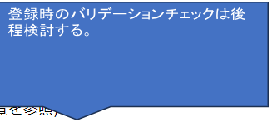
 | 2-4.登録ボタンクリック時

 | 2-4-1. API「番組登録・更新BFF」を呼び出す（API情報は別ブック_API一覧を参照)
 | ⇒ パラメータは、画面上の項目を全て設定する。
 |  | 【番組マスタDTO】
 |  | 番組ID | ⇒ '00000000'
 |  | 番組名 | ⇒ 画面.番組名
 |  | チャンネルID | ⇒ 画面.選択したチャンネルID
 |  | ジャンルID | ⇒ 画面.選択したジャンルID
 |  | 論理削除フラグ | ⇒ '0'
 |  | 登録日付 | ⇒ システム日付
 |  | 更新日 | ⇒ システム日付

 | 2-4-2. 【2-4-1】において、番組マスタDTOの内容が設定されている場合、正しく登録されたと見なし、画面「メインメニュー」へ遷移する。

 | 2-4-3. 【2-4-1】において、番組マスタDTOの内容が設定されていない場合、登録が不正だったため、当画面でエラーを表示させる。
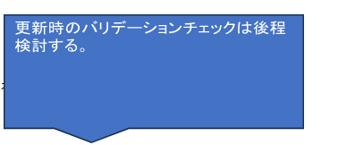
 | 2-5.更新ボタンクリック時

 | 2-5-1. API「番組登録・更新BFF」を呼び出す（API情報は別ブック_API一覧を参照)
 | ⇒ パラメータは、以下の内容で設定する。
 |  | 【番組マスタDTO】
 |  | 番組ID | ⇒ 画面.番組ID
 |  | 番組名 | ⇒ 画面.番組名
 |  | チャンネルID | ⇒ 画面.選択したチャンネルID
 |  | ジャンルID | ⇒ 画面.選択したジャンルID
 |  | 論理削除フラグ | ⇒ 初期表示時に取得した論理削除フラグ
 |  | 登録日付 | ⇒ 初期表示時に取得した登録日付
 |  | 更新日 | ⇒ システム日付

 | 2-5-2. 【2-5-1】において、番組マスタDTOの内容が設定されている場合、正しく更新されたと見なし、画面「メインメニュー」へ遷移する。

 | 2-5-3. 【2-5-1】において、番組マスタDTOの内容が設定されていない場合、更新が不正だったため、当画面でエラーを表示させる。

